Лист1
Лекция 2
Алгортимы |  |  |  |  |  |  |  | Дополнительно

ТИПЫ алгоритмов:
1 Константные |  | Переменная не зависит от других переменных (или лучше сказать от объектов записанных в других переменных) | 0:12:08 | Алгоритм Евклида | Нахождение наибольшего общего делителя (НОД) НОД (140, 175) | int n = 140; int m = 175; while (n != m) { if (n > m) n=n-m; else m=m-n; | 0:35:58 | Кратность | Что такое кратность? | Как считается кратность? Число m кратно числу n, если m делится на n без остатка. Кратность m относительно n, есть делимость m на n без остатка.
2 Линейные |  | Линейная зависимость переменных друг от друга | 0:16:47 |  |  | Console.WriteLine(n); Console.WriteLine(m); Console.WriteLine(); } |  | НОД (наибольший общий делитель) |  | Как найти НОД двух чисел Наиболее простым способом вычисления наибольшего общего делителя двух чисел является поиск всех возможных делителей этих чисел и выбор наибольшего из них.
3 Квадратичные |  | Тоже самое, что и линейные только в данном алгортиме добавляется дополнительный внутренний цикл | 0:26:10 |  |  |  |  |  |  | Рассмотрим этот способ на примере нахождения НОД(28, 36): Раскладываем оба числа на множители: 28 = 1·2·2·7, 36 = 1·2·2·3·3
4 Кубические |  | Тоже самое, что и квадратичные только в данном алгортиме добавляется дополнительный внутренний цикл |  |  |  |  |  |  |  | Находим общие множители, то есть те, которые есть у обоих чисел: 1, 2 и 2. Вычисляем произведение этих множителей: 1·2·2 = 4 - это и есть наибольший общий делитель чисел 28 и 36.
5 Логарифмические |  | Ситуация, когда применяется поиск значения в массиве или другом списке путем подбора значений по бинарному древу Важно! Возможно, только если элементы массива, в котором производится поиск отсортированы от наименьшего к набиольшему | 0:22:10 |  |  |  |  | НОК (наибольшее общее кратное) |  | Как найти НОК двух чисел Наиболее распространены два способа нахождения наименьшего кратного двух чисел. Первый способ заключается в том, что можно выписать первые кратные двух чисел, а затем выбрать среди них такое число, которое будет общим для обоих чисел и при этом наименьшем. А второй заключается в нахождении НОД этих чисел. Рассмотрим только его.
6 Линейно-логарифмические |  | Пример: Быстрая сортировка, Сортировка слиянием |  |  |  |  |  |  |  | Для вычисления НОК нужно вычислить произведение исходных чисел и затем разделить его на предварительно найденный НОД. Найдём НОК для тех же чисел 28 и 36:
 |  |  |  |  |  |  |  |  |  | Находим произведение чисел 28 и 36: 28·36 = 1008 НОД(28, 36), как уже известно, равен 4 НОК(28, 36) = 1008 / 4 = 252.

Лекция 3

 |  |  |  | Дополнительно | Основная мысль: важна не точная формула выполнения определенного алгоритма, а его коэффициант O(n), O(n^2), O(n^3), O(2^n) Также такой подход оценки сложности является очень относительным (скорее применяемым в учебных целях в микро-ситуациях)
Разница между массивами и списками |  | Списки медленнее, чем массивы, так как могут содержать элементы различного типа (это осуществляется за счет ссылок на эти элементы внутри списка на сами элементы) | 0:04:57 | Time-complexity O(n) | Проще говоря количество строк Assembler кода, которое требуется для выполнения определенного алгортима | the time complexity is the computational complexity that describes the amount of computer time it takes to run an algorithm
string.Join(<разделитель>, <массив элементов>) |  | Строки. Массивы Преобразует массив в строку, разделяя элементы по <разделителю> int[] array = new int[5]; for (int i = 0; i < 5; i++) { array[i] = Convert.ToInt32(Console.ReadLine()); } Console.WriteLine(string.Join(" ", array); | 0:07:30 | Space-complexity O(n) | То есть в отличии от скорости исполнения алгоритма (time-complexity O(n)) в данном случае рассматривается количество данных (объектов), которые хранятся во время выполнения определенного процесса/алгортима. В матричных структурах хранения данных сложность может достигать O (n^2) и выше. | Space complexity is a parallel concept to time complexity. If we need to create an array of size n, this will require O(n) space. If we create a two-dimensional array of size n*n, this will require O(n2) space.
Big O notations | O(<количество строк программного кода (Assembler), которые потребовались для выполнения операции>) | O notations - количество строк assembler, которые потребовались для выполнения программы/операции/процесса Для вывода одного элемента массива требуется O(1) - одна строка программного кода Для вывода суммы из 5 элементов массива требуется O(5) - пять строк программного кода | 0:14:00 |  | Важно! Trade-off за счет увеличения Space-complexity и сокращения Time-complexity всегда приветствуется. Одним из примеров такого trade-off является cache | int add (int n){ if (n <= 0){ return 0; } return n + add (n-1); } Here each call add a level to the stack :
 | Мнение программиста: "Алгоритмическая сложность не отличает n^2 от n^2/2.Будет ли быстрее алгоритм, где меньше нужно перебирать на каждом шаге? Да будет. Но алгоритмической сложности пофиг. Это не самый точный способ понять скорость операции, это самый быстрый. | Для вывода таблицы умножения требуется O(n^2) - так как потребуется цикл for + цикл for. Важно! Для целей оптимизации рещения, можно составить не квадратную таблицу с результатами перемножения, а лишь половину от квадратной таблицы | 0:32:00 |  |  | 1. add(4) 2. -> add(3) 3. -> add(2) 4. -> add(1) 5. -> add(0) Each of these calls is added to call stack and takes up actual memory. So it takes O(n) space.
 |  | Важно! Big O Notation - пересчет строк высокоуровневого в количество строк низкоуровневого языка
 |  | Важно! n * log n - это n * log2(n)
Решето и ратосфера
Разделяй и властвуй
Жадный алгоритм

Лекция 4 |  | Сортировка
 |  | Программирование - это разбиение чего-то большого во что-то маленькое
Сортировка выбором | 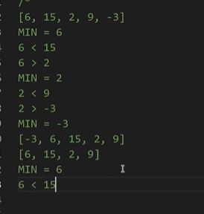 | 1. Проходим по имеющемуся массиву один раз и определяем самый минимальный элемент. 2. Меняем изначальный (основной) массив, устанавливая самый минимальный элемент в начало. 3. Создаем дополнительный массив (можно работать в том же массиве) со всеми элементами основного массива, кроме самого минимального и проходим по шагам 1-3 выше | 0:21:00
 |  | Console.WriteLine("Введите кол-во элементов массива:"); int n = Convert.ToInt32(Console.ReadLine()); // Заполнение массива int[] array = new int[n]; for (int i = 0; i < n; i++) { Console.Write("Введите число: "); array[i] = Convert.ToInt32(Console.ReadLine()); }
 |  | Console.WriteLine(); Console.WriteLine("Начальный массив: [" + string.Join(", ", array) + "]"); // Cортировка for (int i = 0; i < n - 1; i++) { int MinIndex = i; for (int j = i + 1; j < n; j++) { if (array[j] < array[MinIndex]) MinIndex = j; } int temp; temp = array[MinIndex]; array[MinIndex] = array[i]; array[i] = temp; } Console.WriteLine("Конечный массив: [" + string.Join(", ", array) + "]");

Лекция 5
 | Основные виды сортировок | https://academy.yandex.ru/posts/osnovnye-vidy-sortirovok-i-primery-ikh-realizatsii
Сортировка пузырьком |  | Сортировка
 |  | /* Cортировка пузырьком Начальный массив: [3, 1, 5, 0, 7, 9, 8] */ Console.WriteLine("Введите кол-во элементов массива: "); int n = Convert.ToInt32(Console.ReadLine()); int[] array = new int[n]; for (int i = 0; i < n; i++) { Console.Write("Введите значения массива: "); array[i] = Convert.ToInt32(Console.ReadLine()); } Console.WriteLine("Начальный массив: [" + string.Join(", ", array) + "]"); Console.WriteLine();
 |  | for (int i = 0; i < n; i++) { for (int j = 0; j < n - 1; j++) { if (array[j] > array[j + 1]) { int temp = array[j]; array[j] = array[j + 1]; array[j + 1] = temp; } } Console.WriteLine(i + "[" + string.Join(", ", array) + "]"); }
Python | Java | С#
Flask | Spring | очень мало компаний, у которых сервера на C# (это дорого)
Django | Postgris | следовательно в основном это разработка игр (unity), в которой требуется знать написание движков на языке С
Asynchr
Docker | Райфайзен full time junior
Многопоточность | У yandex более интересные задачи/проекты чем у сбера

Для фронтэндера
html, css, bootstrap, flebox, позиционирование + фреймворк javascript, react, view

Profi.ru | Информационная безопасность
могут быть заказы по написанию кода

Лекция 6

Быстрая сортировка |  | Сортировка
 | Основной смысл: (нам нужны в левой части массива лишь элементы меньше крайнего правого) мы указываем pivotIndex на первый элемент, который по значению больше, чем крайний правый элемент (а до этого меняем впустую элементы меньше крайнего правого без изменения массива). Пока не встретим текущий элемент, который окажется меньше крайнего правого элемента. В таком случае меняем их местами и перставляем указатель pivotIndex на очередной большой элемент. Если pivotIndex по окончанию очередного цикла равен 0, то при следующей рекурсии, мы выходим из нее и исполняем код QuickSort(inputArray, pivot + 1, maxIndex) с места старта первой рекурсии | int[] arr = { 0, 10, 100, 3, 5, 9, 10, -5,-2,8 }; Console.WriteLine($"Изначальный массив \t {string.Join(", ", arr)}"); QuickSort(arr, 0, arr.Length - 1); Console.WriteLine($"Отсортированный массив \t {string.Join(", ", arr)}"); void QuickSort(int[] inputArray, int minIndex, int maxIndex) { if (minIndex >= maxIndex) return; int pivot = GetPivotIndex(inputArray, minIndex, maxIndex); Console.WriteLine($"Массив в рекурсии \t {string.Join(", ", inputArray)}"); QuickSort(inputArray, minIndex, pivot - 1); // как только заканчивает выполнение первая рекурсия QuickSort(inputArray, pivot + 1, maxIndex); // начинает работу вторая рекурсия с места старта первой рекурсии }
 |  | int GetPivotIndex(int[] inputArray, int minIndex, int maxIndex) //Берем массив или подмассив от minIndex до pivotIndex { int pivotIndex = minIndex; //pivotIndex устанавливаем в начало подмассива for (int i = minIndex; i <= maxIndex; i++) //шагаем до крайнего правого элемента в подмассиве { if (inputArray[i] < inputArray[maxIndex]) // если "текущий элемент" массива меньше "крайнего правого элемента", { Swap(inputArray, i, pivotIndex); // то меняем местами "элемент, на котором остановился pivotIndex (то есть элемент, который оказался больше крайнего правого элемента)" с "текущим элементом" pivotIndex++; } } Swap(inputArray, maxIndex,pivotIndex); // меняем местами "крайний правый элемент" c "элементом, на котором остановился pivotIndex // Элемент, на котором остановился pivotIndex, является крайним элементом за чередой элементов, которые были меньше "крайнего правого элемента" return pivotIndex; }
 |  | void Swap(int[] inputArray, int leftValue, int rightValue) { int temp = inputArray[leftValue]; inputArray[leftValue] = inputArray[rightValue]; inputArray[rightValue] = temp; }

Лекция 7
 |  | https://habr.com/ru/post/188010/
Гонка между алгоритмами
Атрибуты оценки любого алгоритма |  | 1. Скорость выполнения 2. Количество памяти 3. Универсальность | 0:17:39
Оценка скорости выполнения алгоритма |  | Скорость выполнения алгоритма Неправильный подход: засечь время начала выполнения алгоритма и окончания выполнения с последующим нахождения результата через разницу. Данный подход неоптимален, так как за найденное время (результат) могут параллельно происходить различные другие процессы и нагрузки на "железо", которые внесут погрешность для сравнения скорости выполнения между сравниваемыми алгоритмами | 0:21:00
using BanchmarkDotNet.Attributes | На языке С# имеется специальное дополнения для оценки скорости выполнения алгоритмов без учета параллельных нагрузок во время его выполнения | Скорость выполнения алгоритма | 0:22:00
Примеры результативности различных видов сортировок | Важно! Хотя скорость сортировки подсчетом в 5 раз выше, чем у быстрой сортировки, однако это преимущество может нивелироваться при сортировке больших массивов, так как уходит очень много времени для сохранения массива в ячейку памяти для данного вида сортировки, а также зависит от количества уникальных элементов в массиве (например в массиве с элементами от 0 до 10 количество уникальных элементов гораздо больше, чем массиве того же размера с элементами от 0 до 1000) Важно! (см скриншот) DotnetQuickSort отработал в два раза быстрее, чем стандартный QuickSort. | Сортировка пузырьком: Время выполнения: O (n^2) Память: O(n) Количество операций ~ 1 000 000 Быстрая сортировка: Время выполнения: O (n * log n) Память: O(n) Количество операций ~ 9965 Самый быстрый, но может быть в некоторых случаях медленнее Сортировки подсчетом Сортировка выбором: Время выполнения: O (n ^ 2 / 4) Память: O (n + 1) Количество операций ~ 500 000 Сортировка подсчетом: Время выполнения: O (n + k), где k - количество уникальных элементов Память: O (n + k) Количество операций ~ 2 000 Самый быстрый! Но при большом количестве уникальых элементов
 |  |  | 1:00:15

Лекция 8

Параллельное программирование на примере умножения матриц |  | На сегодня все компьютеры оснащаются двупоточными (и более) процессорами.
 |  | Существует два вида параллелизма: Thread based parallelism - основанный на потоках (STDIN, STDOUT, STDERR), то есть пользователь берет целый поток и задает под него задачу ("отдельному человеку даем отдельную уникальную задачу") C# DotNet Task based parrallelism - создает поток задач (tasks), а потоки (threads), если свободны, берут в исполнение эти задачи (tasks) (на холодильник вешаем список задач и каждый человек подходит и выполняет задачи из списка) | 0:15:00
 |  | Если задать слишком большое количество потоков, то ускорение, которое дадут потоки будет аннулировано временем, затрачиваемым на создание этих потоков | 0:36:00
 |  | Если количество вычислений (размер матрицы, количесто элементов в массиве итд) не кратно количеству потоков, значит "хвост"/"остающиеся без потока вычисления" передаются самому последнему потоку | 0:45:00
 | 1 Определяем количество элементов, с которым будут производиться операции рассчетов 2 Задаем кратное количество потоков | const int N = 1000; //размер матрицы const int THREADS_NUMBER = 10;
 |  | void PrepareParallelMatrixMul(int[,] a, int[,] b) { if (a.GetLength(1) != b.GetLength(0)) throw new Exception("Нельзя умножить такие матрицы"); int eachThreadCalc = N / THREADS_NUMBER; // разделяем кол-во элементов по кол-ву потоков - 1000/10 = 100 var threadsList = new List<Thread>(); // создаем массив (список), в который будем добавлять 10 потоков
 |  | for (int i = 0; i < THREADS_NUMBER; i++) // проходимся циклом по кол-ву потоков (10) { int startPos = i * eachThreadCalc; // обозначаем начальную границу диапазона элементов, с которыми будем производить рассчет int endPos = (i + 1) * eachThreadCalc; // обозначаем конечную границу диапазона элементов, с которыми будем производить рассчет //если последний поток if (i == THREADS_NUMBER - 1) endPos = N; // требуется для того, чтобы распределить излишки операций на последний поток, если количество операций не кратно количеству потоков threadsList.Add(new Thread(() => ParallelMatrixMul(a, b, startPos, endPos))); //обращаемся к функции в рамках заданного диапазона и отправляем его в список потоков через lambda функцию threadsList[i].Start(); // сразу запускаем последний добавленный в список поток }
 |  | for (int i = 0; i < THREADS_NUMBER; i++) { threadsList[i].Join(); // включаем в общий поток те потоки, которые завершили свою работу } }

Лекция 9

Клиент-серверное взаимодействие
Клиент-серверная архитектура |  | 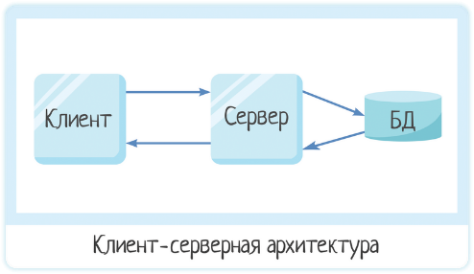
Двузвенная архитектура |  | 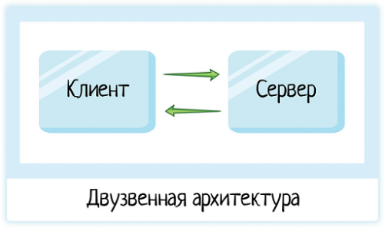
Серверов в кластере может быть много |  | 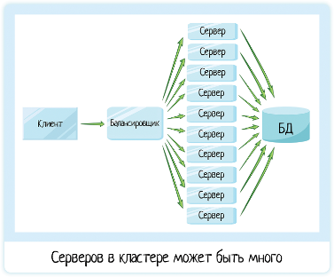
Thread != Stream потоки |  | Потоки thread - поток исполнения stream - поток данных (STDIN 0; STDOUT 1; STDERR 2) Для обмена данных между клиентом и сервером будем использовать потоки (stream) | 0:22:36
 |  | 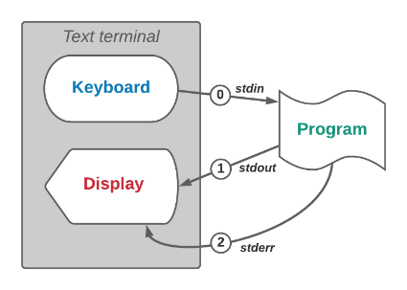
 |  | Потоки STDIN 0 (Console.read(); Console.ReadLine();) STDOUT 1 (Console.Write() ; Console.WriteLine();) | 0:23:30
 |  | Потоки Для общения между Клиентом и Сервером мы также будем использовать потоки. В языке C# они имеют следующий тип данных: Тип данных для потока записи - StreamWriter (1) Тип данных для потока чтения - StreamReader (0) | 0:23:56
Cоединение по протоколу TCP |  | Соединение Клиент-Сервер. Протокол TCP “Общаться” между клиентом и сервером будем по TCP. Ключевая особенность - требование постоянного соединения, никаких разрывов в нем быть не должно. | 0:25:00
Подключение библиотек C# для работы с TCP |  | Подключение библиотек C# для работы с протоколом TCP (для обмена между клиентом и сервером) using System.Net.Sockets; using System.Text; | 0:33:00
 |  | class OurClient { private TcpClient client; - переменная _client позволяет нам работать с TCP private StreamWriter sWriter; - переменная, чтобы сделать какую-то запись на сервер private StreamReader sReader; | 0:34:15
IP адреса | Важно! "Отправить запрос самому себе" Для отправки запроса с одного компьютера на тотже компьютер разрешено использовать один (вне зависимости от компьютера или провайдера) IP адрес 127.0.0.1 | IP адреса позволяют привязать для каждого клиента и каждого сервера уникальный 4-значный номер, в котором каждая цифра варьируется от 0 до 255 | 0:39:00
Порт сервера | TcpClient (127.0.0.1, 5555) 127.0.0.1 - ip сервера 5555 - номер порта на сервере | Порт сервера [По примеру гавани с кораблями] сервер также имеет один или несколько портов, которые доступны для получения запросов от клиентов Однако необходимо учитывать, что сервер может работать исключительно с одним единственным (или более портами). [по аналогии все грузчики буду работать в порте 5, а мы присоединимся к порту 1] | 0:42:00

 |  | Требуется дозаписать!

Лекция 10

Сортировка подсчетом |  | Сортировка Сортировка подсчетом по своей концепции ничего не сравнивает, однако производит вычисления! Сортировка подсчетом имеет ограничения. Она может работать только с цифрами [0;9]. Чтобы она работала с числами, ее нужно немного "модернизировать" | 0:14:00
Реализация для цифр [0;9] |  | Основная мысль: 1 Получаем неотсортированный массив 2 Создаем дополнительный массив с длинной равной количеству вариаций элементов в полученном неотсортированном массиве, заполняем его нулями 3 Заполняем дополнительный массив, устанавливая то количество элементов, которое будет найдено в полученном исходном массиве под индексы, соответствующие значениям этих элементов 4 Создаем новый отсортированный массив, выводя последовательно элементы от 0 до 9 | 0:20:27
 |  | int[] array = {-10, -5, -9, 0, 2, 5, 1, 3, 1, 0, 1}; CountingSort(array); void CountingSort(int[] inputArray) { int[] counters = new int[10]; //массив повторений for (int i = 0; i < inputArray.Length; i++) { counters[inputArray[i]]++; } | 0:34:27
 |  | int index = 0; for (int i = 0; i < counters.Length; i++) { for (int j = 0; j < counters[i]; j++) { inputArray[index] = i; index++; } } }
Реализация для чисел [0; …] |  | Основная мысль: 1 Получаем неотсортированный массив 2 Создаем дополнительный массив с длинной равной количеству вариаций элементов [0;20] в полученном неотсортированном массиве, заполняем его нулями 3 Заполняем дополнительный массив, устанавливая то количество элементов, которое будет найдено в полученном исходном массиве под индексы, соответствующие значениям этих элементов 4 Создаем новый отсортированный массив, выводя последовательно элементы от 0 до 9 | 0:40:00
 |  | int[] CountingSortExtended(int[] inputArray) { int max = inputArray.Max(); int min = inputArray.Min(); int offset = -min; int[] sortedArray = new int[inputArray.Length]; int[] counters = new int[max + offset + 1]; for (int i = 0; i < inputArray.Length; i++) { counters[inputArray[i] + offset]++; }
 |  | int index = 0; for (int i = 0; i < counters.Length; i++) { for (int j = 0; j < counters[i]; j++) { sortedArray[index] = i - offset; index++; } } return sortedArray; }

Лекция 11

Сортировка подсчетом в нескольких потоках |  | Основная мысль: Мы распоточиваем начальный цикл, который отвечает за проход по исходному неотсортированному массиву. Результат потоков записываем в общий поток, который направляем для включения новых значени в массив counters Из-за проблемы "гонки" сортировка подсчетом трудно параллелится | 0:21:57
Проблема "гонки" потоков | Возможно даже, что параллеливани потоков может не дать никакого прироста в скорости выполнения задач. Это вероятно с учетом увеличенного времени на создание потоков, их контроль и тд | Важно! Так как несколько потоков обрабатывают свои части исходного массива одновременно (значения за значением в кусках исходного массива направляется в единый массив counters), велик риск возникновения "гонки" между threads, когда они пытаются записать значения в одну и ту же ячейку памяти (ячейку массиву)). Чтобы исключить "гонку" между threads необходимо установить дополнительный приоритет/семафор для потоков, чтобы во время записи одного потока, другие ожидали своей очереди Важно! "Гонка" не всегда может прослеживаться. В зависимости от загрузки процессора, его частоты и тд., риск столкнуться с этой проблемой сохраняется даже в случае приоритезации потоков
Проблема "взаимной блокировки" потоков | 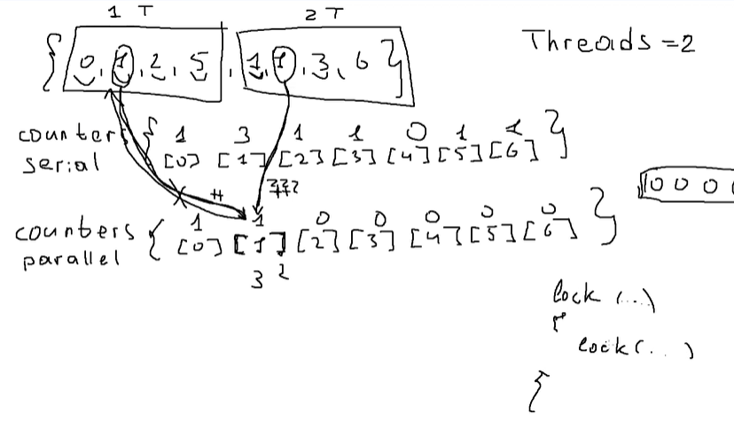 | Когда устанавливается приоритезация выполнения операций между потоками просходит следующая последовательность действий: Поток 1 блокирует ячейку памяти для себя, чтобы выполнить в ней свою задачу. Поток 2 ожидает разблокировки этой ячейки, когда это станет возможным. Важно! однако возможна ситуация, когда и Поток 1 заблокировал ячейку 1, и Поток 2 заблокировал ячейку 2. В таком случаю Потоки 1 и 2 не могут выйти из состояния заблокированных ячеек, мешая друг другу. | 0:28:40
Дополнительно Быстрое создание нового массива из случайных элементов |  | Массив. Быстрое создание массива Random rand = new Random(); int[] resSerial = new int[N].Select(r => rand.Next(0, 5)).ToArray(); | 0:35:04
Приоритезация потоков | Умозаключение: Таким образом сборщик мусора успевает правильно выполнить свою работу и удалить первоначальный объект, который был привязан к переменной, которая сменила линк на новый объект | object locker = new locker() область конфликта, где происходит запись значений в одну ячейку памяти разными потоками, зонируем: locker (lock) { строка с конфликтной операцией } | 1:02:00
 |  | const int THREADS_NUMBER = 4; //число потоков const int N = 100000; //размер массива object lock_object = new object(); Random rand = new Random(); int[] resSerial = new int[N].Select(r => rand.Next(0, 5)).ToArray(); int[] resParallel = new int[N]; Array.Copy(resSerial, resParallel, N); CountingSortExtended(resSerial); PrepareParallelCountingSort(resParallel); Console.WriteLine(EqualityMatrix(resSerial, resParallel));
 |  | void PrepareParallelCountingSort(int[] inputArray) { int max = inputArray.Max(); int min = inputArray.Min(); int offset = -min; int[] counters = new int[max + offset + 1]; int eachThreadCalc = N / THREADS_NUMBER; var threadsParall = new List<Thread>(); for (int i = 0; i < THREADS_NUMBER; i++) { int startPos = i * eachThreadCalc; int endPos = (i + 1) * eachThreadCalc; if (i == THREADS_NUMBER - 1) endPos = N; threadsParall.Add(new Thread(() => CountingSortParallel(inputArray, counters, offset, startPos, endPos))); threadsParall[i].Start(); }
 |  | foreach(var thread in threadsParall) { thread.Join(); } int index = 0; for (int i = 0; i < counters.Length; i++) { for (int j = 0; j < counters[i]; j++) { inputArray[index] = i - offset; index++; } } } void CountingSortParallel(int[] inputArray, int[] counters, int offset, int startPos, int endPos) { for (int i = startPos; i < endPos; i++) { lock (lock_object) { counters[inputArray[i] + offset]++; } } }

Лекция 12 | Python!

Очереди задач (Redis)
FIFO |  | Первый зашел, значит первый вышел
LIFO |  | Последний зашел, значит первый вышел
Свойства очереди |  | 1. Размер (Size) 2. isEmpty (Bool) - а есть ли хоть кто-то в очереди 3. Push - вставить кого-то в очередь. Ограничения: Можно вставить/добавить только в ХВОСТ очереди - не в середину, не в начало. [[0],0,0,0,0] 4. Pop - извлечь из очереди. Ограничения: Можем извлекать только из ГОЛОВЫ очереди. [0,0,0,0,[0]] | 0:20:40
Свойства двунаправленной очереди |  | 1. Размер (Size) 2. isEmpty (Bool) - а есть ли хоть кто-то в очереди 3. Push - вставить кого-то в очередь. Ограничения: Можно вставить/добавить только в ХВОСТ и в ГОЛОВУ очереди - не в середину, не в начало. [[0],0,0,0,[0]] 4. Pop - извлечь из очереди. Ограничения: Можем извлекать только из ГОЛОВЫ и из ХВОСТА очереди. [[0],0,0,0,[0]] | 0:26:28
Отличие баз данных на SQL и Redis |  | Базы данных на SQL Хранят данные на жестких дисках. Ввида подобной концепции хранения данных есть плюсы и минусы: + Данные никогда не потеряются, так как они в каждый момент времени сохранены/вшиты в жесткий диск - Запись на жесткий диск при оперативной работе (допустим у нас 1000 новых записей в секунду) сопряжена с большим количеством времени, которое потребуется на обращение к жесткому диску (максимум 150 операций в секунду) | 0:42:00
 |  | Базы данных на Redis Хранят данные в оперативной памяти + Можно обработать гораздо больший объем данных в секунду - Данные могут быть утеряны при небольшом сбое, так как они нигде не будут сохранены в момент записи итд
Установка Redis | https://redis.io/docs/getting-started/ | На Windows 1. Установка образа 2. Запуск redis-cli.exe из установленной папки 3. Запускается терминал для работы с сервером Redis | 0:46:00
Принцип работы Redis (non-SQL database) |  | Терминал. Redis Так как Redis - non-SQL, то мы работаем в терминале Redis по принципу ключ-значение: 1 set name "Ivan" - запись нового ключа и значения 2 get name - вывод значения по ключу 3 get,del 4 keys * - вывод всех записанных ключей
Сервер-клиент и очереди задач Redis |  | Когда сервер сталкивается с возросшей нагрузкой, он распределяет задачи в очередь. В очередь сервер распределяет, а затем и добавляет задачи с ее ХВОСТА (по принципу FIFO) Клиенты работают над задачами, начиная с ГОЛОВЫ очереди | 0:52:57
1 Server (дает нагрузку в очередь) | 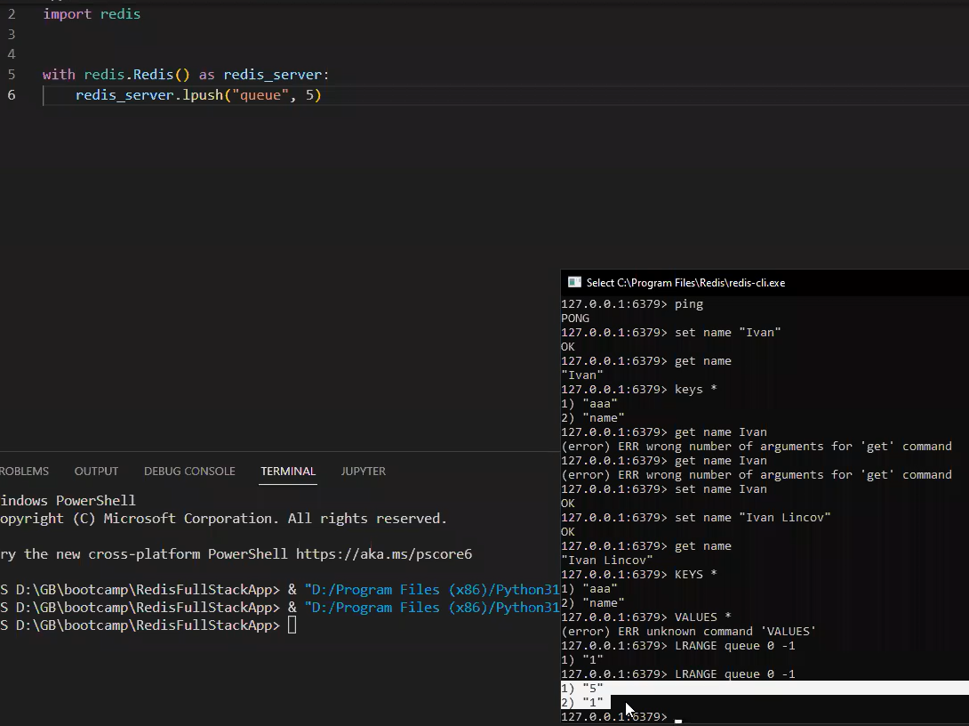 требуется pip install redis | from tkinter import DISABLED import redis import random with redis.Redis() as redis_server: redis_server.lpush("queue", random.randint(0, 10))
.lpush("queue", random.randint(0, 10)) | .lpush(<ключ>, <значение>) ключ - неизменяемый тип данных значение - любой тип данных | Python. Redis Добавляет ключ-значение в ХВОСТ очереди | 1:06:21
LRANGE queue 0 -1 | LRANGE <ключ> <индекс> <индекс> | Терминал. Redis Вывод значений по ключу в указанном срезе | 1:06:21
2 Client (принимает нагрузку из очереди) |  | import redis with redis.Redis() as redis_client: value = redis_client.brpop("queue") print(int(value[1]))
.rpop("queue", 6) | .lpush(<ключ>, <количество элементов для извлечения из очереди, но не более реального кол-ва элементов в очереди>) 1 ключ - неизменяемый тип данных 2 количество элементов - (необязательный параметр) int/цифра | Python. Redis Выводит значение и удаляет его из очереди сервера Важно! После того как клиент/ы несколько раз вызвали .rpop (перетянули задачи на себя), на сервере может не остаться дополнительных задач для работы. Эта ситуация вызывает исключение. | 1:08:00
 |  | Python. Redis Важно! Значения, хранящиеся в Redis, имеют тип байт (то есть строки закодированы в байты - так проще хранить данные) Важно! После того как клиент/ы несколько раз вызвали .rpop (перетянули задачи на себя), на сервере может не остаться дополнительных задач для работы. Эта ситуация вызывает исключение. | 1:10:00
.brpop("queue", 6) | .lpush(<ключ>, <количество элементов для извлечения из очереди, но не более реального кол-ва элементов в очереди>) 1 ключ - неизменяемый тип данных 2 количество элементов - (необязательный параметр) int/цифра | Python. Redis Выводит значение в виде tuple и удаляет его из очереди сервера. Если на сервере нет значений для работы, то клиент переходить в режим ожидания новых элементов в очереди
Дополнительно | Важно! Однако подход с close() неудачен, так как при возникновении какого-либо исключения, соединение с сервером не будет завершено | import redis server_redis = redis.redis() # запуск и удержание подключения (обязательно должен быть открыт терминал redis) server_redis.close() # обязательно требуется завершить соединение после окончания работы с ним | 1:01:00

Лекция 13 | Python!

OpenCV |  | Важно! Всегда работает с BGR, а не RGB | 0:25:30
RGB | red green blue | Все изображения, хранимые на компьютере, состоят из пикселей 000 - Белый цвет 255 255 255 - Черный цвет 0 255 0 - Зеленый цвет 100 100 100 - Оттенок серого цвета (равные значения всех трех параметров) | 0:12:00
pip install opencv-python |  | Загрузка библиотеки OpenCV | 0:18:00
import cv2
img = cv2.imread('test.jpg') | cv2.imread('<path до изображения>') | Изображения/Картинки Сохраняет в переменную объект, содержащий в себе изображение. При использовании оператора print, выводятся значения каждого пикселя в формате RGB, которые содержит сохраненное изображение | 0:22:00
img = cv2.resize(img, (500,500)) | cv2.resize(<переменная с объектом/изображением>, (500,500)) | Изображения/Картинки Сохраняет в переменную объект из другой переменной, передавая изображение c новым/заданным размером | 0:24:00
img.shape | <переменная с объектом/изображением>.shape Использовать с оператором print! | Изображения/Картинки Возвращает три значения размеров изображения (длину, ширину, количество каналов [для RGB = 3]) | 0:25:00
cv2.imshow('Result', img) | cv2.imshow('<название окна, в котором будет показано изображение>', <переменная с объектом/изображением>) | Изображения/Картинки Возвращает изображение в отдельном окне. Важно! Окно и изображением мгновенно закроется после завершения выполнения кода | 0:33:00
cv2.waitKey(0) | cv2.waitKey(0) 0 - пауза пока пользователь не нажмет любую клавишу 10 - значение милисекунд, которое будет ожидать программа до перехода к следующим строкам программы | Изображения/Картинки Выполнение кода встает на паузу пока пользователь не нажмет "любую клавишу" | 0:33:00
img_gray = cv2.cvtColor(img, COLOR_BGR2GRAY) | cv2.cvtColor(<переменная с объектом/изображением>, COLOR_BGR2GRAY) | Изображения/Картинки Сохраняет картинку из цветной палитры в любую другую | 0:53:00
cv2.rectangle(img, (x,y),(x+w,y+h),(0,0,255),1) | cv2.rectangle(<переменная с объектом/изображением>, (<координата начала прямоугольника по X,коорд начала по Y),(ширина,высота),(цвет),толщина) цвет - по формату BGR (0,0,255) | Изображения/Картинки Добавляет на изображение прямоугольник со следующими параметрами: координаты начала прямоугольника, ширина и высота прямоугольника, цвет по схеме BGR, толщина прямоугольника | 0:58:00
Что такое ВИДЕО |  | Видео - это набор кадров. FPS - Frames per second | 0:35:00
cv2.VideoCapture(0) cv2.VideoCapture('<path до видео файла>') | cap = cv2.VideoCapture(0) 0 - веб-камера 1 1 - веб-камера 2 cap = cv2.VideoCapture('video.mp4') | Вебкамера Сохраняет в переменную объект, содержащий в себе видео, транслируемое с веб-камеры. | 0:36:00
Работа с веб-камерой | Получаем каскад изображений, складываемых в видео, для дальнейшей возможности их обработать отдельно | import cv2 cap = cv2.VideoCapture(0) #наше соединение с веб-камерой 0:49:00 while True: #бесконечный цикл для того, чтобы принять все изображения, переданные веб-камерой 0:38:00 success, frame = cap.read() #сохраняет объект с изображением в frame, если получилось получить изображение, то success записывает True (то есть это булева переменая) 0:38:00 cv2.imshow('Result', frame) if cv2.waitKey(1) & 0xff == ord('q'): #позволяет выйти из бесконечного цикла, если мы нажмем клавишу q break
github.com/opencv/opencv |  | Библиотека opencv с преднастроенными/преднаученными нейронными сетями со своими классификаторами | 0:45:00
github.com/opencv/opencv/data/haarcascades/ | haarcascades_frontalface_default.xml | Содержание: модели, которые работают с лицами и тд
Захват лица на изображении |  | import cv2 face_cascades = cv2.CascadeClassifier(cv2.data.haarcascades + 'haarcascade_frontalface_default.xml') #наша сетка, которая определяет лицо. Можно и положить xml в директорию программы и тогда прописывать ('haarcascades_frontalface_default.xml') img = cv2.imread('face.jpg') img_gray = cv2.cvtColor(img, cv2.COLOR_BGR2GRAY) #проще проводить определение лиц не по контурам, а по оттенкам серого 0:53:00 faces = face_cascades.detectMultiScale(img_gray) # на основе сетки подключаем определение ВСЕХ ЛИЦ на взятом изображении серых цветов 0:55:00 for face in faces: x,y,w,h = face cv2.rectangle(img, (x,y),(x+w,y+h),(0,0,255),1) #добавляет на изображение прямоугольник со следующими параметрами: координаты начала прямоугольника, ширина и высота прямоугольника, цвет по схеме BGR, толщина прямоугольника 0:58:00 cv2.imshow('Result', img) cv2.waitKey(0) | 0:48:01
Захват лица на веб-камере |  | import cv2 face_cascades = cv2.CascadeClassifier(cv2.data.haarcascades + 'haarcascade_frontalface_default.xml') cap = cv2.VideoCapture(0) while True: success, frame = cap.read() img_gray = cv2.cvtColor(frame, cv2.COLOR_BGR2GRAY) faces = face_cascades.detectMultiScale(img_gray) for face in faces: x,y,w,h = face cv2.rectangle(frame, (x,y),(x+w,y+h),(0,0,255),1) cv2.imshow('Result', frame) if cv2.waitKey(1) & 0xff == ord('q'): break | 1:09:00

Лекция 14 | Python!
ООП показано на основе встроенного модуля turtle |  | from turtle import * from random import randint from time import * finish = 200 t1=Turtle() t1.shape("turtle") t1.color(111,111,111) t1.penup() t1.goto (-200,20) t1.pendown () t1.speed(3)
 |  | t2=Turtle() t2.shape("turtle") t2.color("blue") t2.penup() t2.goto (-200,-20) t2.pendown () t2.speed(3) def razmetka(): t=Turtle() t.speed(0) for i in range (1,21): t.penup() t.goto(-200+i*20, 50) t.pendown() t.goto(-200+i*20, -100) t.hideturtle()
 |  | razmetka() def catch1(x,y): t1.write('Ouch!', font=('Arial', 14, 'normal')) t1.fd(randint(10,15)) t1.onclick(catch1) def catch2(x, y): t2.write('РњРЅРµ Р±РѕР»СЊРЅРѕ!', font=('Arial', 14, 'normal')) t2.fd(randint(10,15)) t2.onclick(catch2) while t1.xcor()<finish and t2.xcor()<finish: t1.forward(randint(2,7)) t2.forward(randint(2,7)) sleep(0.05)

Лекция 15 | Python!

